回归分析
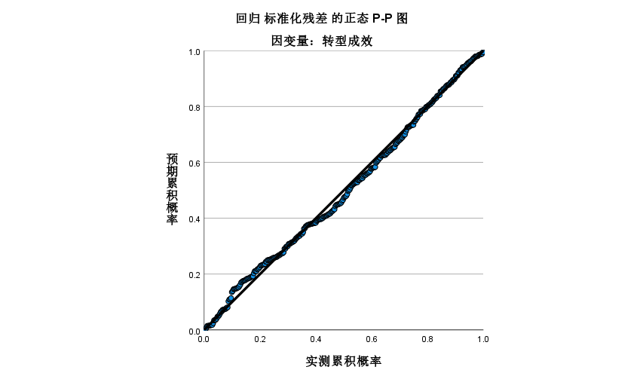
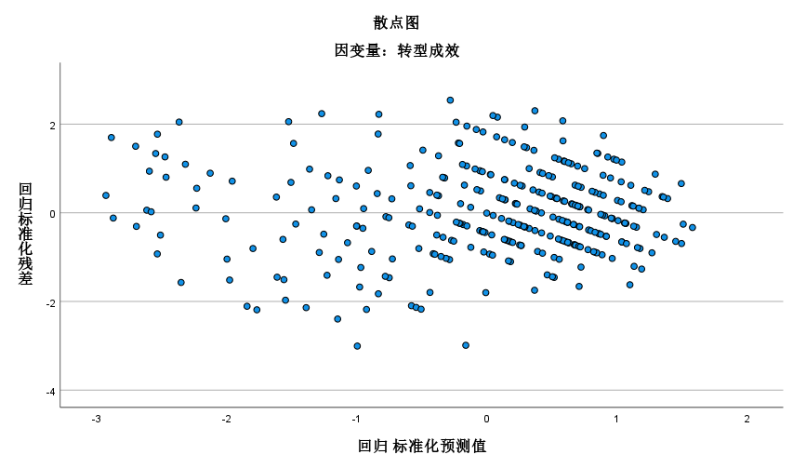
模型摘要b |  |  |  |  |  |  |  |  |  |  | 模型摘要b
模型 | R | R 方 | 调整后 R 方 | 标准估算的错误 | 更改统计 |  |  |  |  |  | 模型 | R | R 方 | 调整后 R 方 | 标准估算的错误 | 更改统计 |  |  |  |  | 德宾-沃森
 |  |  |  |  | R 方变化量 | F 变化量 | 自由度 1 | 自由度 2 | 显著性 F 变化量 |  |  |  |  |  |  | R 方变化量 | F 变化量 | 自由度 1 | 自由度 2 | 显著性 F 变化量
1 | .730a | 0.533 | 0.525 | 0.55518 | 0.533 | 73.650 | 5 | 323 | 0.000 |  | 1 | .723a | 0.523 | 0.515 | 0.56027 | 0.523 | 70.752 | 5 | 323 | 0.000 | 1.883
a. 预测变量：(常量), 企业能力, 人员管理, 技术, 组织, 环境 |  |  |  |  |  |  |  |  |  |  | a. 预测变量：(常量), 企业能力, 人员管理, 技术, 环境, 组织
b. 因变量：转型成效 |  |  |  |  |  |  |  |  |  |  | b. 因变量：转型效果

ANOVAa |  |  |  |  |  |  |  |  |  |  | ANOVAa
模型 |  | 平方和 | 自由度 | 均方 | F | 显著性 |  |  |  |  | 模型 |  | 平方和 | 自由度 | 均方 | F | 显著性
1 | 回归 | 113.502 | 5 | 22.7 | 73.65 | .000b |  |  |  |  | 1 | 回归 | 111.046 | 5 | 22.209 | 70.752 | .000b
 | 残差 | 99.556 | 323 | 0.308 |  |  |  |  |  |  |  | 残差 | 101.391 | 323 | 0.314
 | 总计 | 213.058 | 328 |  |  |  |  |  |  |  |  | 总计 | 212.437 | 328
a 因变量：转型成效 |  |  |  |  |  |  |  |  |  |  | a. 因变量：转型效果
b 预测变量：(常量), 企业能力, 人员管理, 技术, 组织, 环境 |  |  |  |  |  |  |  |  |  |  | b. 预测变量：(常量), 企业能力, 人员管理, 技术, 环境, 组织

系数a |  |  |  |  |  |  |  |  |  |  | 系数a
模型 |  | 未标准化系数 |  | 标准化系数 | t | 显著性 | B 的 95.0% 置信区间 |  | 共线性统计 |  | 模型 |  | 未标准化系数 |  | 标准化系数 | t | 显著性 | B 的 95.0% 置信区间 |  | 共线性统计
 |  | B | 标准错误 | Beta |  |  | 下限 | 上限 | 容差 | VIF |  |  | B | 标准错误 | Beta |  |  | 下限 | 上限 | 容差 | VIF
1 | (常量) | 0.366 | 0.167 |  | 2.190 | 0.029 | 0.037 | 0.695 |  |  | 1 | (常量) | 0.331 | 0.172 |  | 1.930 | 0.055 | -0.006 | 0.669
 | 技术 | 0.149 | 0.051 | 0.155 | 2.938 | 0.004 | 0.049 | 0.249 | 0.522 | 1.914 |  | 技术 | 0.191 | 0.052 | 0.195 | 3.647 | 0.000 | 0.088 | 0.295 | 0.517 | 1.933
 | 组织 | 0.182 | 0.056 | 0.179 | 3.219 | 0.001 | 0.071 | 0.293 | 0.468 | 2.137 |  | 组织 | 0.194 | 0.057 | 0.189 | 3.395 | 0.001 | 0.081 | 0.306 | 0.478 | 2.093
 | 环境 | 0.179 | 0.057 | 0.178 | 3.161 | 0.002 | 0.068 | 0.290 | 0.457 | 2.186 |  | 环境 | 0.182 | 0.057 | 0.178 | 3.200 | 0.002 | 0.070 | 0.293 | 0.479 | 2.088
 | 人员管理 | 0.185 | 0.047 | 0.201 | 3.903 | 0.000 | 0.092 | 0.278 | 0.545 | 1.833 |  | 人员管理 | 0.165 | 0.048 | 0.175 | 3.426 | 0.001 | 0.070 | 0.260 | 0.563 | 1.775
 | 企业能力 | 0.176 | 0.053 | 0.180 | 3.356 | 0.001 | 0.073 | 0.279 | 0.502 | 1.990 |  | 企业能力 | 0.148 | 0.051 | 0.153 | 2.898 | 0.004 | 0.048 | 0.249 | 0.530 | 1.888
a. 因变量：转型成效 |  |  |  |  |  |  |  |  |  |  | a. 因变量：转型效果

共线性诊断a |  |  |  |  |  |  |  |  |  |  | 共线性诊断a
模型 |  | 特征值 | 条件指标 | 方差比例 |  |  |  |  |  |  | 模型 |  | 特征值 | 条件指标 | 方差比例
 |  |  |  | (常量) | 技术 | 组织 | 环境 | 人员管理 | 企业能力 |  |  |  |  |  | (常量) | 技术 | 组织 | 环境 | 人员管理 | 企业能力
1 | 1 | 5.889 | 1.000 | 0.00 | 0.00 | 0.00 | 0.00 | 0.00 | 0.00 |  | 1 | 1 | 5.889 | 1.000 | 0.00 | 0.00 | 0.00 | 0.00 | 0.00 | 0.00
 | 2 | 0.030 | 14.015 | 0.62 | 0.00 | 0.00 | 0.00 | 0.47 | 0.00 |  |  | 2 | 0.029 | 14.272 | 0.54 | 0.00 | 0.00 | 0.00 | 0.57 | 0.00
 | 3 | 0.025 | 15.372 | 0.37 | 0.23 | 0.02 | 0.01 | 0.43 | 0.14 |  |  | 3 | 0.025 | 15.313 | 0.44 | 0.19 | 0.01 | 0.02 | 0.33 | 0.19
 | 4 | 0.020 | 17.017 | 0.00 | 0.74 | 0.04 | 0.04 | 0.04 | 0.37 |  |  | 4 | 0.021 | 16.937 | 0.00 | 0.35 | 0.03 | 0.05 | 0.01 | 0.79
 | 5 | 0.020 | 17.358 | 0.01 | 0.02 | 0.40 | 0.21 | 0.06 | 0.48 |  |  | 5 | 0.020 | 17.342 | 0.03 | 0.46 | 0.35 | 0.27 | 0.08 | 0.02
 | 6 | 0.017 | 18.832 | 0.00 | 0.00 | 0.55 | 0.73 | 0.00 | 0.01 |  |  | 6 | 0.017 | 18.712 | 0.00 | 0.01 | 0.62 | 0.66 | 0.00 | 0.00
a. 因变量：转型成效 |  |  |  |  |  |  |  |  |  |  | a. 因变量：转型效果

残差统计a |  |  |  |  |  |  |  |  |  |  | 残差统计a
 | 最小值 | 最大值 | 平均值 | 标准偏差 | 个案数 |  |  |  |  |  |  | 最小值 | 最大值 | 平均值 | 标准偏差 | 个案数
预测值 | 1.7821 | 4.4337 | 3.5038 | 0.58825 | 329 |  |  |  |  |  | 预测值 | 1.7624 | 4.3685 | 3.5008 | 0.58186 | 329
残差 | -1.66851 | 1.41112 | 0 | 0.55093 | 329 |  |  |  |  |  | 残差 | -1.67684 | 1.39288 | 0.00000 | 0.55598 | 329
标准预测值 | -2.927 | 1.581 | 0 | 1 | 329 |  |  |  |  |  | 标准预测值 | -2.988 | 1.491 | 0.000 | 1.000 | 329
标准残差 | -3.005 | 2.542 | 0 | 0.992 | 329 |  |  |  |  |  | 标准残差 | -2.993 | 2.486 | 0.000 | 0.992 | 329
a 因变量：转型成效 |  |  |  |  |  |  |  |  |  |  | a. 因变量：转型效果

探索性因子分析
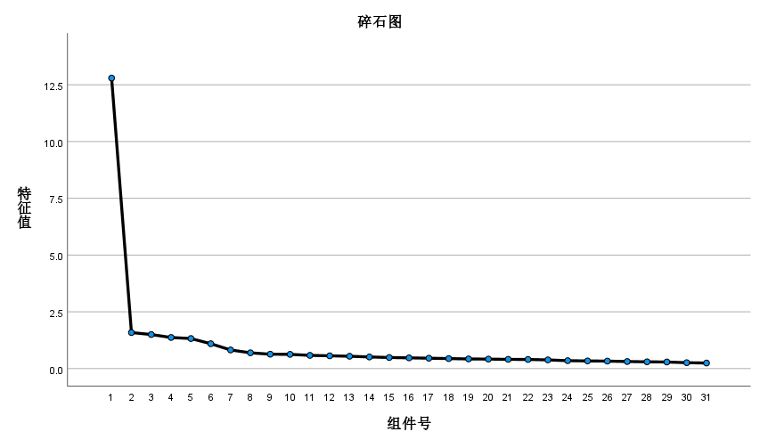

旋转后的成分矩阵a
 | 成分
 | 1 | 2 | 3 | 4 | 5 | 6
A1 |  |  |  | 0.731
A2 |  |  |  | 0.635
A3 |  |  |  | 0.693
A4 |  |  |  | 0.673
A5 |  |  |  | 0.702
B1 |  | 0.710
B2 |  | 0.661
B3 |  | 0.671
B4 |  | 0.625
B5 |  | 0.630
B6 |  | 0.677
C1 | 0.686
C2 | 0.684
C3 | 0.667
C4 | 0.687
C5 | 0.627
C6 | 0.676
C7 | 0.648
D1 |  |  |  |  | 0.690
D2 |  |  |  |  | 0.697
D3 |  |  |  |  | 0.715
D4 |  |  |  |  | 0.710
aE1 |  |  | 0.714
aE2 |  |  | 0.680
aE3 |  |  | 0.682
aE4 |  |  | 0.721
aE5 |  |  | 0.685
F1 |  |  |  |  |  | 0.683
F2 |  |  |  |  |  | 0.710
F3 |  |  |  |  |  | 0.670
F4 |  |  |  |  |  | 0.710
提取方法：主成分分析法。 旋转方法：凯撒正态化最大方差法。
a. 旋转在 6 次迭代后已收敛。

总方差解释
成分 | 初始特征值 |  |  | 提取载荷平方和 |  |  | 旋转载荷平方和
 | 总计 | 方差百分比 | 累积 % | 总计 | 方差百分比 | 累积 % | 总计 | 方差百分比 | 累积 %
1 | 12.626 | 40.729 | 40.729 | 12.626 | 40.729 | 40.729 | 4.159 | 13.416 | 13.416
2 | 1.586 | 5.115 | 45.844 | 1.586 | 5.115 | 45.844 | 3.658 | 11.800 | 25.216
3 | 1.524 | 4.915 | 50.759 | 1.524 | 4.915 | 50.759 | 3.260 | 10.518 | 35.734
4 | 1.368 | 4.414 | 55.174 | 1.368 | 4.414 | 55.174 | 3.231 | 10.423 | 46.156
5 | 1.326 | 4.279 | 59.452 | 1.326 | 4.279 | 59.452 | 2.662 | 8.586 | 54.743
6 | 1.135 | 3.662 | 63.114 | 1.135 | 3.662 | 63.114 | 2.595 | 8.371 | 63.114
7 | 0.817 | 2.635 | 65.750
8 | 0.685 | 2.208 | 67.958
9 | 0.635 | 2.047 | 70.005
10 | 0.619 | 1.997 | 72.002
11 | 0.595 | 1.919 | 73.921
12 | 0.590 | 1.902 | 75.822
13 | 0.540 | 1.742 | 77.564
14 | 0.508 | 1.638 | 79.203
15 | 0.503 | 1.624 | 80.826
16 | 0.487 | 1.571 | 82.398
17 | 0.461 | 1.487 | 83.884
18 | 0.451 | 1.455 | 85.340
19 | 0.433 | 1.396 | 86.736
20 | 0.426 | 1.374 | 88.110
21 | 0.417 | 1.344 | 89.454
22 | 0.410 | 1.324 | 90.778
23 | 0.383 | 1.235 | 92.013
24 | 0.368 | 1.186 | 93.200
25 | 0.344 | 1.108 | 94.308
26 | 0.332 | 1.071 | 95.379
27 | 0.312 | 1.008 | 96.386
28 | 0.307 | 0.991 | 97.377
29 | 0.290 | 0.935 | 98.313
30 | 0.272 | 0.879 | 99.191
31 | 0.251 | 0.809 | 100.000
提取方法：主成分分析法。

